画面イメージ
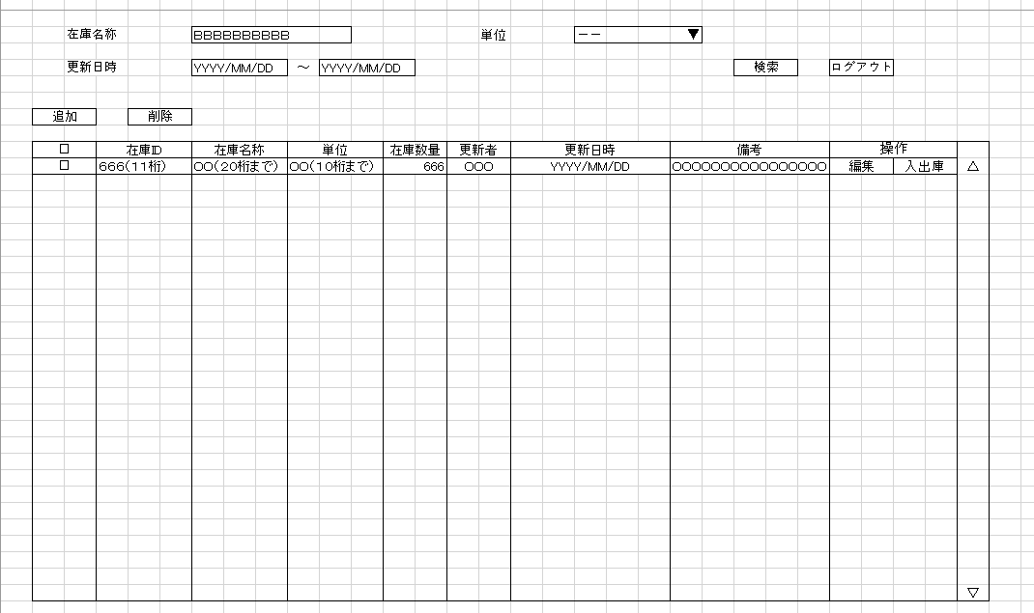
詳細設計書 | 論理名称 | K001 | システムID | KS | 改訂日 | 2023-05-02
 | 物理名称 | 在庫情報一覧 | システム名称 | 倉庫管理システム | 改訂者 | 馬広超

画面イメージ

IO関連
詳細設計書 |  |  | 論理名称 |  | K001 |  |  | システムID | KS | 改訂日 | 2023-05-02
 |  |  | 物理名称 |  | 在庫情報一覧 |  |  | システム名称 | 倉庫管理システム | 改訂者 | 馬広超

I/O関連図

在庫情報登録
 |  |  |  |  |  |  |  | 追加ボタン

 |  |  |  |  |  |  |  | 編集ボタン
ログイン
在庫情報一覧
 |  | ログインボタン

入出庫情報一覧
 |  |  |  |  |  |  |  | 入出庫ボタン

パラメータ一覧
No | 論理名称 |  |  | 物理名称 |  | I/O | 備考
1 | 在庫商品ID |  |  | id |  | I
2
3
4
5
6
7
8
9
テーブル一覧
No | 論理名称 |  |  | 物理名称 |  | I/O | 備考
1 | 在庫情報 |  |  | t_stock |  | I/O
2 | コードマスタ |  |  | m_code |  | O
3
4
5
6
7
8
9
ファイル一覧
No | 論理名称 |  |  | 物理名称 |  | I/O | 備考
1
2
3
4
5
6
7
8
9

画面項目
詳細設計書 |  |  | 論理名称 |  | K001 |  |  | システムID | KS |  | 改訂日 |  | 2023-05-02
 |  |  | 物理名称 |  | 在庫情報一覧 |  |  | システム名称 | 倉庫管理システム |  | 改訂者 |  | 馬広超

画面項目
No | 項目名称 | 分類 |  | 必須 |  | 桁数 | 初期値 | テーブル |  | フィールド |  | 備考
1 | 在庫名称 | text |  |  |  | 20 | 空白 | 在庫情報 |  | 在庫商品ID
2 | 単位 | combox |  |  |  | 10 | 空白 | コードマスター |  | 単位ID
3 | 更新日時_FROM | text |  |  |  | 10 | 空白 | 在庫情報 |  | 更新日時
4 | 更新日時_TO | text |  |  |  | 10 | 空白 | 在庫情報 |  | 更新日時
5 | 検索 | button |  |  |  | - | - | -
6 | ログアウト | button |  |  |  | - | - | -
7 | 追加 | button |  |  |  | - | - | -
8 | 削除 | button |  |  |  | - | - | -
ボタンとデータの場所を交換したほうがいい
9 | 選択 | button |  |  |  | - | - | -
10 | 在庫ID | text |  |  |  | 11 | 空白 | 在庫情報 |  | 在庫ID
11 | 在庫名称 | text |  |  |  | 20 | 空白 | 在庫情報 |  | 在庫名称
12 | 単位 | text |  |  |  | 10 | 空白 | コードマスター |  | 単位ID
13 | 在庫数量 | text |  |  |  | 11 | 空白 | 入出庫情報 |  | 在庫数量
14 | 更新者 | text |  |  |  | 11 | 空白 | 社員アカウント |  | 更新者ID
15 | 更新日時 | text |  |  |  | 10 | 空白 | 社員アカウント |  | 更新日時
16 | 備考 | text |  |  |  | 200 | 空白 | 社員アカウント |  | 備考
17 | 編集 | button |  |  |  | - | - | -
18 | 入出庫 | button |  |  |  | - | - | -
19
20
21
22
23
24
25
26
27
28
29
30
31
32
33
34
35
36
37
38
39
40
41
42
43
44
45
46
47
48
49
50
51
52

イベント処理
詳細設計書 |  |  |  |  |  |  |  |  |  | 画面ID |  | K001 | システムID | KS | 改訂日 | 2023-05-02
 |  |  |  |  |  |  |  |  |  | 画面名称 |  | 在庫情報一覧 | システム名称 | 倉庫管理システム | 改訂者 | 馬広超

1.初期表示処理

 | 1.1.画面制御

 |  | 1.1.1.活性化制御
 |  |  |  | なし

 | 1.2.在庫情報一覧取得

 |  |  | 抽出項目
 |  |  |  | 在庫ID
 |  |  |  | 在庫名称
 |  |  |  | 単位ID
 |  |  |  | 在庫数量
 |  |  |  | 更新者
 |  |  |  | 更新日時
 |  |  |  | 備考

 |  |  | テーブル
 |  |  |  |  | 在庫情報 |  |  |  | t_stock
 |  |  |  |  | 入出庫情報 |  |  |  | t_stock_io
 |  |  |  |  | コードマスタ |  |  |  | m_code

 |  |  | 抽出条件
 |  |  | <where> DEL_FLG = 0 <if test="在庫名称!=null and 在庫名称!=''"> and 在庫名称 = {在庫名称} </if> <if test="単位!=null and 単位!=''"> and 単位 = {単位} </if> <if test="left更新日時!=null and left更新日時!=''"> and left更新日時 ＞＝ {left更新日時} </if> <if test="right更新日時!=null and right更新日時!=''"> and right更新日時 <= {right更新日時} </if> </where>
 |  |  | 集約条件
 |  |  |  | なし

昇順
 |  |  | ソート順
 |  |  |  | 入社年月日 |  |  | 降順

1.4.追加ボタンクリック処理

 | ・在庫情報登録画面へ遷移する。

 |  |  | 引数：
 |  |  |  | なし

1.5.削除ボタンクリック処理

 | 1.チェック

 |  | ①選択行チェック

 |  |  | １件も選択しない場合、エラーメッセージを表示する。

 |  |  |  | メッセージ内容：
 |  |  |  |  | E0001 |  | 在庫情報一覧を選択してください。

 |  | ②削除確認

 |  |  | 削除確認メッセージを表示する。「はい」OKボタンをクリックすると、削除処理が実行される。「いいえ」をクリックする場合、処理を中止する。

 |  |  |  | メッセージ内容：
 |  |  |  |  | E0002 |  |  | 選択した在庫情報一覧を削除してもよろしいですか。

J0001のほうがいい
 | 2.削除処理

 |  |  | ・選択した在庫情報論理削除する。

 |  |  | 更新項目
 |  |  |  | 削除フラウ |  |  |  |  |  |  | ← | '1’
 |  |  |  | 更新者 |  |  |  |  |  |  | ← | 社員ID
 |  |  |  | 更新年月日 |  |  |  |  |  |  | ← | systemtime

 |  |  | テーブル
 |  |  |  |  |  | 在庫情報 |  |  | t_stock

 |  |  | 更新条件

 |  |  | update 在庫情報 set 削除フラウ = '1',更新者 = '社員ID', 更新年月日 = systemtime where ID = "ID"

1.6.ログアウトボタンクリック処理

 |  |  | ヘッダー「ログアウト」ボダン押下、ログイン画面遷移する。

1.7.検索処理

 |  |  | ・検査結果は在庫情報一覧で表示される。

 |  |  |  | 上記1.2.在庫情報一覧取得を参照

1.8.編集ボタン押下処理

 |  |  | ・編集ボタン押下時、在庫情報更新画面へ遷移

 |  |  | 抽出項目
 |  |  |  | 在庫ID
 |  |  |  | 在庫名称
 |  |  |  | 単位
 |  |  |  | 備考

 |  |  | テーブル
 |  |  |  |  | 在庫情報 |  |  |  | t_stock

 |  |  |  |  | コードマスタ |  |  |  | m_code

 |  |  | 抽出条件
 |  |  | where 在庫ID = {在庫ID}

 |  |  | 集約条件
 |  |  |  | なし

 |  |  | ソート順
 |  |  |  | なし

1.9.入出庫ボタン押下処理

 |  | ・入出庫ボタン押下時、入出庫情報一覧画面へ遷移

 |  | 抽出項目
 |  |  |  | 在庫ID
 |  |  |  | 在庫名称
 |  |  |  | 単位

 |  | テーブル
 |  |  |  |  | 在庫情報 |  |  | t_stock

 |  |  |  |  | コードマスタ |  |  |  | m_code

 |  | 抽出条件

 |  |  |  |  | where 在庫ID = {在庫ID}

 |  | 集約条件
 |  |  | なし

 |  | ソート順
 |  |  | なし

